①交付申請書
②
第１号様式
 |  |  |  |  |  |  |  |  |  |  |  |  |  |  |  | ①交付申請書にあたる書類について
 |  |  |  |  |  |  |  |  | 令和 | 8 | 年 | 5 | 月 | 15 | 日 | ・【設備導入について交付申請する場合】第１号様式
 |  |  |  |  |  |  |  |  |  |  |  |  |  |  |  | ・【設備導入について交付申請する場合】第１号様式（リース共同申請用）
③
千葉県知事 熊谷 俊人 様 |  |  |  |  |  |  |  |  |  |  |  |  |  |  |  | ・【省エネ診断受診費のみ申請する場合】第１号様式の2
④
 |  |  |  |  |  |  |  |  |  |  |  |  |  |  |  | →上記のいずれも、制度HPにて提供されております。
 |  |  |  |  | （所在地） | 千葉県千葉市中央区市場町○－○ |  |  |  |  |  |  |  |  |  | ・HPよりダウンロードし、作成の上、提出してください。
⑤
 |  |  |  |  | （名称） | 株式会社千葉 |  |  |  |  |  |  |  |  |  | ②年月日について
 |  |  |  |  | （役職・代表者名） | 代表取締役 |  | 千葉 |  |  |  | 太郎 |  |  |  | ・申請日を記載してください。
①
 |  |  |  |  |  |  |  |  |  |  |  |  |  |  |  | ③所在地について
 |  | 業務用設備等脱炭素化促進事業補助金交付申請書 |  |  |  |  |  |  |  |  |  |  |  |  |  | ・主たる事業所の所在地を記載してください。
 |  |  |  |  |  |  |  |  |  |  |  |  |  |  |  | ※登記事項証明書に記載されている「主たる事業所」「本店」にあたる住所。
下記のとおり業務用設備等脱炭素化促進事業を実施したいので関係書類を添えて、千葉県補助金等交付規則第３条の規定により、補助金の交付を申請します。 |  |  |  |  |  |  |  |  |  |  |  |  |  |  |  | ④名称について
 |  |  |  |  |  |  |  |  |  |  |  |  |  |  |  | ・事業者の正式な名称を記載してください。
⑥
 |  |  |  |  | 記 |  |  |  |  |  |  |  |  |  |  | ※登記事項証明書に記載されている「名称」にあたる事業者名称。
１ 補助金交付申請額 |  |  | 金 | 1,445,000 |  |  | 円 |  |  |  |  |  |  |  |  | ⑤役職・代表者名について
 |  |  |  |  |  |  |  |  |  |  |  |  |  |  |  | ・代表者の正式な役職及び氏名を記載してください。
２ 関係書類 |  |  |  |  |  |  |  |  |  |  |  |  |  |  |  | ※登記事項証明書に記載されている通りの役職及び氏名。
（１） | 重要事項確認書 |  |  |  |  |  |  |  |  |  |  |  |  |  |  | ●例 正式：代表取締役 不可：代表取締役社長（通称名等）
（２） | 誓約書（代表者印等の押印があるもの） |  |  |  |  |  |  |  |  |  |  |  |  |  |  | ⑥交付申請額について
（３） | 事業計画書 |  |  |  |  |  |  |  |  |  |  |  |  |  |  | ・事業計画書P3にて計上した、交付申請額を記載してください。
（４） | 省エネルギー診断報告書及び領収書又は簡易自己診断結果 |  |  |  |  |  |  |  |  |  |  |  |  |  |  | ●交付申請額とは
 | ※「県が指定した機関が実施する省エネルギー診断」以外の報告書を添付する場合、省エネ診断受診費の領収書の添付は不要です。 |  |  |  |  |  |  |  |  |  |  |  |  |  |  | 【省エネ診断受診の場合】補助対象経費の1/2。上限１千万円。
 |  |  |  |  |  |  |  |  |  |  |  |  |  |  |  | 【簡易自己診断の場合】補助対象経費の1/4。上限５百万円。
（５） | 見積書（原則２者以上）（発行後３か月以内のもので、代表者印等の押印があるもの）
（６） | 施工予定設備のカタログ等
（７） | 現況設備（導入前）の写真
（８） | 図面（全体配置図など）
（９） | 登記事項証明書【発行後３か月以内のもの】
 | （個人事業者の場合は開業届 等）
（10） | 法人県民税・法人事業税の滞納がないことの証明書
 | （個人事業者の場合は個人県民税・個人事業税）
 | 【発行後３か月以内のもの】
（11） | 確定申告書等（直近１年分）
（12） | 建物の登記事項証明書（全部事項証明書）
（13） | 賃貸借契約書及び所有者からの承諾書（対象事業所の所有者でない場合）
 | （対象事業所の所有者でない場合又は建物が区分所有若しくは共有の場合）
（14） | CO2CO2スマート宣言事業所登録通知
（15） | その他

②重要事項確認書
第２号様式
 |  |  |  |  |  |  |  |  |  |  |  |  |  | ①重要事項確認書について
 |  |  |  | 業務用設備等脱炭素化促進事業補助金 |  |  |  |  |  |  |  |  |  | ・交付申請書と同様、制度HPにて提供されております。作成の上、提出してください。
①
 |  |  |  |  |  |  |  |  |  |  |  |  |  | ②チェック欄について
 |  |  |  |  | 重要事項確認書 |  |  |  |  |  |  |  |  | ・重要事項について確認の上、チェックしてください。
 |  |  |  |  |  |  |  |  |  |  |  |  |  | ③年月日について
②
 | 私（たち）は、本補助金の交付申請に当たり、次の事項を確認しました。 |  |  |  |  |  |  |  |  |  |  |  |  | ・申請日を記載してください。
 |  |  |  |  |  |  |  |  |  |  |  |  |  | ④所在地、名称、代表者役職・氏名について
☑ | 要綱、要領等の内容を理解し、虚偽の記載なく事業計画書等を作成しました。 |  |  |  |  |  |  |  |  |  |  |  |  | ・交付申請書と同様に記載してください。

☑ | 本補助金にかかる各種の条件や県からの指示事項を財産処分制限期間が完了するまで
 | 遵守します。

☑ | ＣＯ２ＣＯ２スマート宣言事業所に登録済（申請済）です。
 |  | ※交付決定までに登録が必要です。
 |  |  | （未登録のままでは補助金の交付はできません。）

☑ | 導入した設備等については、エネルギーコスト削減のため、効率的な運用に努めます。

☑ | 導入した設備等は事業用で使用するものであり、家庭用に使用することはありません。

 | ※確認いただけましたら、各項目の□にチェックを入れてください。
③
 |  |  |  |  | 令和 | 8 | 年 | 5 | 月 | 15 | 日
④
 |  |  |  |  |  |  |  | 所在地 | 千葉県千葉市中央区市場町○－○
 |  |  |  |  |  |  |  | 名称 | 株式会社千葉
 |  |  |  |  |  |  |  | 役職・代表者名 | 代表取締役 |  |  | 千葉 | 太郎

③誓約書
①
第３号様式
 |  |  |  |  |  |  |  |  |  |  |  | ①誓約書について
 | 誓 約 書 |  |  |  |  |  |  |  |  |  |  | ・交付申請書と同様、制度HPにて提供されております。
②
 |  |  |  |  |  |  |  |  |  |  |  | ・押印された書面の写しを提出してください。
 |  |  |  |  | 令和 | 8 | 年 | 5 | 月 | 15 | 日 | ②年月日について
 |  |  |  |  |  |  |  |  |  |  |  | ・申請日を記載してください。
千葉県知事 熊谷 俊人 様 |  |  |  |  |  |  |  |  |  |  |  | ③所在地、名称、代表者役職・氏名について
③
④
 |  |  |  |  |  |  |  |  |  |  |  | ・交付申請書と同様に記載してください。
 |  | （所在地） | 千葉県千葉市中央区市場町○－○ |  |  |  |  |  |  |  |  | ④押印について
押印
 |  | （名称） | 株式会社千葉 |  |  |  |  |  |  |  |  | ・誓約内容を確認の上、指定の箇所に押印してください。
 |  | （役職・代表者名） | 代表取締役 | 千葉 |  |  |  | 太郎 |  |  | 印 | ・スキャン等で写し（PDF等）を作成してください。
 |  |  |  |  |  |  |  |  |  |  |  | ・前述（①）の通り、写しを提出してください。
 |  |  |  |  |  |  |  |  |  |  |  | （原本は申請者が保管してください。）
当該交付申請事業が、業務用設備等脱炭素化促進事業補助金交付要綱第４条第２項各号のいずれにも該当しないことを誓約します。 また、将来においても当該各号のいずれにも該当しないことを誓約します。 なお、誓約した内容と事実が相違することが判明した場合には、補助金の交付を受けられないこと又は補助金の交付の決定の全部若しくは一部を取り消されることになっても異議はありません。 また、これにより生じた損害については、当方が一切の責任を負うものとします。

④事業計画書P1
①
①事業計画書について
・交付申請書と同様、制度HPにて提供されております。
・提供時のエクセル形式のまま提出してください。（PDF化しないでください。）
（押印の必要な書面は別途提出してください。）
（別紙様式）
業務用設備等脱炭素化促進事業 事業計画書

②
③
②名称（事業者等の概要）について
・事業者の正式な名称を記載してください。
※登記事項証明書に記載されている「名称」にあたる事業者名称。
④
１ 事業実施者等に関する事項
事業者等の 概要 |  |  | 名称 |  | 株式会社千葉 |  |  |  |  |  | 法人番号 | 1234567890123
 |  |  | 代表者 | 役職名 | 代表取締役 |  |  |  |  |  | 氏名 | 千葉 太郎
⑤
 |  |  | 主たる事務所の 所在地 |  | 〒 | 260-8667
③法人番号について
・国税庁法人番号公表サイトで公表されている１３桁の法人番号を記載してください。
 |  |  |  |  | 千葉県千葉市中央区市場町○－○
⑥
⑦
 |  |  | 業 種 (産業分類：中分類) |  | A 01 農業 |  |  |  |  |  | みなし大企業※ 該当有無 |  |  | 該当しない
⑧
⑨
【国税庁法人番号公表サイト】https://www.houjin-bangou.nta.go.jp/
 |  |  | 資本金又は出資金の額 |  | 10,000,000 |  |  |  |  | 円 | 常時使用する従業員数 |  |  | 20 | 人
⑩
●不可の例
不可：登記事項証明書に記載されている「会社法人等番号」
→類似した法則の番号ですが、１２桁であり、別の番号です。
補助 対象 事業所 |  | ① | 事業所等名称 |  | 本店
 |  |  | 事業所等所在地 |  | 〒 | 260-8667
⑪
④代表者役職名、氏名について
・代表者の正式な役職及び氏名を記載してください。
※登記事項証明書に記載されている通りの役職及び氏名。
 |  |  |  |  | 千葉県千葉市中央区市場町○ー○
 |  |  | 事業所の所有権 |  | 所有権はないが、賃貸借契約等あり
⑫
⑬
 |  |  | 省エネ診断 受診年月日 |  | 令和8年○月○日 |  |  |  |  |  | 省エネ診断 実施機関 |  | ○○○○株式会社
⑤郵便番号（主たる事業所の所在地）について
・主たる事業所の所在地（住所・郵便番号）を記載してください。
※登記事項証明書に記載されている「主たる事業所」「本店」にあたる住所。
 |  | ② | 事業所等名称 |  | 山武事業所
 |  |  | 事業所等所在地 |  | 〒 | 283-0006
 |  |  |  |  | 千葉県東金市東新宿○－○
⑭
⑥業種（中分類）について
・該当する中分類をプルダウンから選択してください。
 |  |  | 事業所の所有権 |  | 所有権あり
 |  |  | 省エネ診断 受診年月日 |  | 令和8年○月○日 |  |  |  |  |  | 省エネ診断 実施機関 |  | 一般財団法人省エネルギーセンター
⑮
⑦みなし大企業の該当有無について
・該当の有無をプルダウンから選択してください。
申請に係る 責任者 |  |  | 所属名 |  | □□部△△課 |  |  |  |  |  | 職名 |  | 課長
⑧資本金又は出資金の額について
・該当する額を記載してください。
※登記事項証明書、貸借対照表に記載の資本金等の額。
・資本金にあたるものがない法人は、「0、ー」など、ない旨を記載してください。
※資産など、資本金にあたらない額の記載は不要です。
 |  |  | 氏名 |  | ○○ ○○ |  |  |  |  |  | 電話 |  | 000-000-0000
申請に係る 担当者 |  |  | 所属名 |  | □□部△△課 |  |  |  |  |  | 職名 |  | 主任
⑯
 |  |  | 氏名 |  | 主任 |  |  |  |  |  | 電話 |  | 000-000-0000
 |  |  | メール |  | ・・・・・@・・・・・ |  |  |  |  |  | FAX |  | 000-000-0000
⑰
⑨常時使用する従業員数について
・法人全体の従業員数を記載してください。（補助対象事業所の人数ではありません。）
※法人事業概況説明書に記載の従業員数。
※役員、正社員、パート、アルバイト等の人数を含みます。
 |  |  | 連絡先住所 （郵送先） |  | 〒 | 260-8667
 |  |  |  |  | 千葉県千葉市中央区市場町○ー○
⑱
国又は県補助金等への申請の有無（予定含む） |  |  |  |  | なし |  | 国又は県補助金等への申請がある場合 |  | 補助事業名
 |  |  |  |  |  |  |  |  | 申請額 |  |  |  |  |  | 円
⑩補助対象事業所①について
・名称及び所在地を記載してください。
⑪事業所の所有権について
・該当する方をプルダウンから選択してください。
※以下のいずれかに該当する場合、「みなし大企業」とします。
①発行済み株式の総数又は出資価格の総額の2分の1以上を同一の大企業が所有している。
②発行済み株式の総数又は出資価格の総額の3分の2以上を大企業が所有している。
③大企業の役員又は職員を兼ねている者が役員総数の2分の1以上を占めている。
⑫省エネ診断受診年月日について
・省エネ診断を受診した年月日を記載してください。
※診断報告書に記載の受診年月日。（診断結果報告会等の日付ではありません。）
④発行済み株式の総数又は出資価格の総額を上記①～③に該当する中小企業者が所有している。
⑤上記①から③に該当する中小企業者の役員又は職員を兼ねている者が役員総数のすべてを占めている。
⑥申請時において確定している直近過去3年分の各年又は各事業年度の課税所得の年平均額が15億円を超える。
※補助対象事業所が3件を超える場合は、本シートをコピーして必要事項を入力してください。
※「国補助金等への申請の有無」について、本補助金申請と同一の設備等について国等へ申請している場合に記入してください。なお、本補助金は国補助金との併用はできませんのでご注意ください。

⑬省エネ診断実施機関について
・診断事業者の名称を記載してください。（申込みの事務局等ではありません。）

⑭補助対象事業所②について
・事業所①と同上。

⑮申請に係る責任者について
・申請事業者の、申請における責任者を設定し、記載してください。

⑯申請に係る担当者について
・申請に係る責任者と同様、申請における担当者を設定し、連絡先を含めて記載してください。
※書類の補正（修正）等における連絡先として用います。ご留意の上で、日頃から連絡のつく連絡先を記載してください。
 | A 01 農業 |  |  |  |  |  |  | あり |  |  | 該当する
 | A 02 林業 |  |  |  |  |  |  | なし |  |  | 該当しない
 | B 03 漁業
⑰連絡先住所について
・郵送物の届く連絡先住所を記載してください。
※交付決定通知等、重要な郵送物の郵送先として用います。ご留意の上で、郵送先を記載してください。（通知を紛失した等のご相談が度々あります。ご注意を願います。）
 | B 04 水産養殖業
 | C 05 鉱業，採石業，砂利採取業
 | D 06 総合工事業
 | D 07 職別工事業
⑱国又は県補助金等への申請の有無について
・本補助金申請と同一の設備等について、他の補助金への申請の有無をプルダウンから選択してください。
・「あり」の場合、補助事業名及び申請額を記載してください。
 | D 08 設備工事業
 | E 09 食料品製造業
 | E 10 飲料・たばこ・飼料製造業
 | E 11 繊維工業
 | E 12 木材・木製品製造業
 | E 13 家具・装備品製造業
 | E 14 パルプ・紙・紙加工品製造業
 | E 15 印刷・同関連業
 | E 16 化学工業
 | E 17 石油製品・石炭製品製造業
 | E 18 プラスチック製品製造業
 | E 19 ゴム製品製造業
 | E 20 なめし革・同製品・毛皮製造業
 | E 21 窯業・土石製品製造業
 | E 22 鉄鋼業
 | E 23 非鉄金属製造業
 | E 24 金属製品製造業
 | E 25 はん用機械器具製造業
 | E 26 生産用機械器具製造業
 | E 27 業務用機械器具製造業
 | E 28 電子部品・デバイス・電子回路製造業
 | E 29 電気機械器具製造業
 | E 30 情報通信機械器具製造業
 | E 31 輸送用機械器具製造業
 | E 32 その他の製造業
 | F 33 電気業
 | F 34 ガス業
 | F 35 熱供給業
 | F 36 水道業
 | G 37 通信業
 | G 38 放送業
 | G 39 情報サービス業
 | G 40 インターネット附随サービス業
 | G 41 映像・音声・文字情報制作業
 | H 42 鉄道業
 | H 43 道路旅客運送業
 | H 44 道路貨物運送業
 | H 45 水運業
 | H 46 航空運輸業
 | H 47 倉庫業
 | H 48 運輸に附帯するサービス業
 | H 49 郵便業
 | I 50 各種商品卸売業
 | I 51 繊維・衣服等卸売業
 | I 52 飲食料品卸売業
 | I 53 建築材料，鉱物・金属材料等卸売業
 | I 54 機械器具卸売業
 | I 55 その他の卸売業
 | I 56 各種商品小売業
 | I 57 織物・衣服・身の回り品小売業
 | I 58 飲食料品小売業
 | I 59 機械器具小売業
 | I 60 その他の小売業
 | I 61 無店舗小売業
 | J 62 銀行業
 | J 63 協同組織金融業
 | J 64 貸金業，クレジットカード業等非預金信用機関
 | J 65 金融商品取引業，商品先物取引業
 | J 66 補助的金融業等
 | J 67 保険業
 | K 68 不動産取引業
 | K 69 不動産賃貸業・管理業
 | K 70 物品賃貸業
 | L 71 学術・開発研究機関
 | L 72 専門サービス業
 | L 73 広告業
 | L 74 技術サービス業
 | M 75 宿泊業
 | M 76 飲食店
 | M 77 持ち帰り・配達飲食サービス業
 | N 78 洗濯・理容・美容・浴場業
 | N 79 その他の生活関連サービス業
 | N 80 娯楽業
 | O 81 学校教育
 | O 82 その他の教育，学習支援業
 | P 83 医療業
 | P 84 保健衛生
 | P 85 社会保険・社会福祉・介護事業
 | Q 86 郵便局
 | Q 87 協同組合
 | R 88 廃棄物処理業
 | R 89 自動車整備業
 | R 90 機械等修理業
 | R 91 職業紹介・労働者派遣業
 | R 92 その他の事業サービス業
 | R 93 政治・経済・文化団体
 | R 94 宗教
 | R 95 その他のサービス業
 | R 96 外国公務
 | S 97 国家公務
 | S 98 地方公務
 | T 99 分類不能の産業

④事業計画書P2
①
２ 事業内容に関する事項
①補助事業実施期間について
・補助事業（工事）の実施予定の期間を記載してください。
 | 補助事業実施期間（見込み） |  | 令和 | 8 | 年 | 8 |  | 月 |  | ～ | 令和 | 8 | 年 | 11 | 月

②
③
④
⑤
②対象設備について
・削減効果ごとに、補助の対象である設備の名称等を記載してください。
③導入前について
・導入前の設備について、型番、数量等、特定できる情報を記載してください。
※様式の欄に書ききれない場合は、一覧の下に補足がある通り、「別紙のとおり」と記載の上、
別紙に取りまとめて添付・提出してください。
 | 【導入設備等】
 | № | 対象設備 | 導入前 |  |  |  |  |  | 導入後 |  |  |  |  | 削減効果 （tCO2/年）
 | 1 | （本店） LED照明設備の導入 | 蛍光灯 FLR40W型2灯×20台 |  |  |  |  |  | LEDベースライト 型番：ABCDEFG 台数：20台 |  |  |  |  | 1.50tCO2/年

 | 2 | （本店） 空調設備の更新 | 型番：abcdefg 台数：5台 |  |  |  |  |  | 型番：hijklmn 台数：5台 |  |  |  |  | 2.00tCO2/年
④導入後について
・導入前と同上。
 | 3 | （山武事業所） 空調設備の更新 | 型番：abcdefg 台数：10台 |  |  |  |  |  | 型番：hijklmn 台数：10台 |  |  |  |  | 4.00tCO2/年
⑤削減効果について
・省エネルギー診断報告書にて算定された、削減効果を設備ごとに記載してください。
※値のみ入力してください。（単位は自動で表示されます。）
⑨
 | 4
⑥対象設備について
・補助の対象である設備の名称等を記載してください。
⑫
 | 5
⑦設備の種類、細目、年数について
・「減価償却資産の耐用年数等に関する省令」別表に基づく名称、細目、年数を記載してください。
※減価償却の計上により変わります。対象設備の減価償却をご確認の上、計上している年数に基づき判断してください。
 | 合計 |  |  |  |  |  |  |  |  |  |  |  |  | 7.50tCO2/年
 | ※設備等を導入する場合は、容量や型番、型式等、特定できる情報を記入ください。
 | ※全ての型番等を記載できない場合は、「別紙のとおり」と記載の上、別途、導入前と導入後の型番及び台数の一覧表を添付してください。

 | ※同一機器を複数台導入する場合は数量も記入してください。 |  |  |  |  |  |  |  |  |  |  |  |  |  |  | ■主要な設備の法定耐用年数の例
 | ※削減効果の合計が3tCO2/年以上の場合に補助対象となります。
 | ※設備導入以外の事業を実施する場合は、工事内容等について記入ください。

⑦
３ 導入設備の法定耐用年数

⑥
 | № | 対象設備 | 設備の種類 |  |  |  | 細目 |  |  |  |  |  |  | 法定耐用年数 (処分制限期間)

 | 1 | LED照明設備 | 電気設備（照明設備 を含む。） |  |  |  | その他のもの |  |  |  |  |  |  | 15年

 | 2 | 空調設備 | 冷房、暖房、通風又 はボイラー設備 |  |  |  | 冷暖房設備（冷凍機の出力が二十 二キロワット以下のもの） |  |  |  |  |  |  | 13年

 | 3

 | 4

※緑化や断熱、遮熱など建物に施す工事は、建物の法定耐用年数に基づきます。建物の法定耐用年数をご確認ください。
 | 5

 | ※「設備の種類」、「細目」及び「法定耐用年数」は、それぞれ「減価償却資産の耐用年数等に関する省令」別表で定める「種類」等、「細目」及び「耐用年数」欄の記載を参照して記入ください。

④事業計画書P3
採用見積分、不採用見積分の内訳精査を行ってください。
①経費の区分について
・見積書に基づく区分（各経費の名称）を記載してください。
※見積書と突き合わせて分かる名称にしてください。
・県指定機関の省エネ診断を受診した場合は、受診費も計上してください。
４ 事業費内訳に関する事項
 |  |  |  |  |  |  |  |  |  |  |  |  |  | （単位 円）
区 分 |  |  |  |  | 設備費 |  |  |  |  | 工事費 |  |  | 合計
①
②
④
 |  |  |  |  | 単価 |  | 数量 | 計
補助対象経費 | LED照明設備の導入 |  |  |  | 50,000 |  | 20 | 1,000,000 |  | 40,000 |  |  | 1,040,000
②単価について
・区分ごとの設備の単価を記載してください。（対象となるのは税抜額です。）
 | 空調設備の更新 |  |  |  | 100,000 |  | 5 | 500,000 |  | 50,000 |  |  | 550,000
③
 | 空調設備の更新 |  |  |  | 100,000 |  | 10 | 1,000,000 |  | 100,000 |  |  | 1,100,000
 | 省エネ診断受診費 |  |  |  |  |  |  | 0 |  | 200,000 |  |  | 200,000
※補助対象となるのは税抜額です。
※どの内訳項目から引かれているか明確でない値引きがあった場合は、すべて対象経費から差し引いてください。
 |  |  |  |  |  |  |  | 0 |  |  |  |  | 0
 |  |  |  |  |  |  |  | 0 |  |  |  |  | 0
 |  |  |  |  |  |  |  | 0 |  |  |  |  | 0
③数量について
・単価ごとの数量を記載してください。
※「一式」の区分は、単価に一式の額を記載し、数量を1とするなど工夫してください。
 |  |  |  |  |  |  |  | 0 |  |  |  |  | 0
 | 小 計 |  |  |  |  |  |  | 2,500,000 |  | 390,000 |  |  | 2,890,000
⑤
補助対象外経費 | 既存設備撤去費 |  |  |  |  |  |  | 0 |  | 30,000 |  |  | 30,000
 | 既存設備処分費 |  |  |  |  |  |  | 0 |  | 30,000 |  |  | 30,000
④工事費について
・区分ごとの工事費を記載してください。（対象となるのは税抜額です。）
 |  |  |  |  |  |  |  | 0 |  |  |  |  | 0
 |  |  |  |  |  |  |  | 0 |  |  |  |  | 0
⑤補助対象外経費について
・対象経費の①～④と同様に各項目を記載してください。
・以下の募集要領抜粋の補助対象外の例にあたる経費は対象外へ計上してください。
※例：「フロンガス回収・破壊処理費」→撤去費・処分費に該当するため、対象外へ計上。
 |  |  |  |  |  |  |  | 0 |  |  |  |  | 0
 |  |  |  |  |  |  |  | 0 |  |  |  |  | 0
 | 小 計 |  |  |  |  |  |  | 0 |  | 60,000 |  |  | 60,000
総計（税抜き額） |  |  |  |  | 見積書の合計額（税抜額）と一致すること。 |  |  |  |  |  |  |  | 2,950,000
■補助対象外経費の例について（募集要領抜粋）
消費税及び地方消費税額 |  |  |  |  |  |  |  |  |  |  |  |  | 295,000
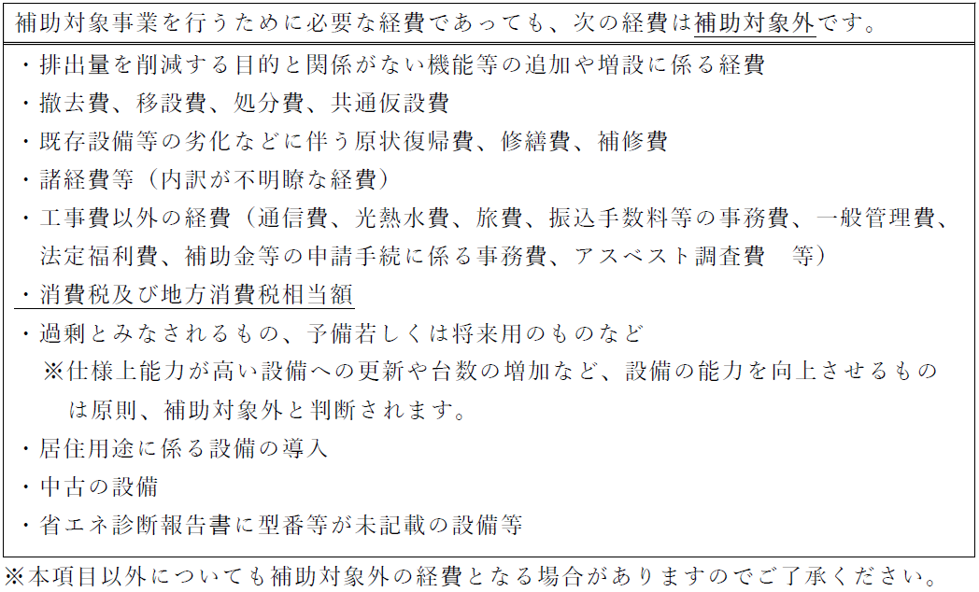
総事業費 |  |  |  |  | 見積書の合計額（税込額）と一致すること。 |  |  |  |  |  |  |  | 3,245,000

◆交付申請額
 | ※第１号様式の補助金交付申請額は、以下により算出した交付申請額を記入してください。

 | TRUE | 省エネルギー診断に基づく場合：補助対象経費の1/2で千円未満を切り捨てた額

⑦
⑥
 |  |  | 補助対象経費 |  |  | 補助率 |  | 交付申請額
 |  |  | 2,890,000 |  | × | 0.5 | ＝ | 1,445,000
 |  |  |  | 円 |  |  |  |  |  |  | 円

 | FALSE | 簡易自己診断に基づく場合：補助対象経費の1/4で千円未満を切り捨てた額

 |  |  | 補助対象経費 |  |  | 補助率 |  | 交付申請額
 |  |  |  |  | × | 0.25 | ＝
 |  |  |  | 円 |  |  |  |  |  |  | 円

■リースによる場合

⑥チェックボックスについて
・該当する方にチェックを入れてください（チェックを入れると金額が表示されます。）。
リースによる場合、以下についてもご記入ください。

⑧
 | 対象設備 |  |  | リース期間 |  |  | リース料総額 ※前払い金を含む（税抜き）
 |  |  |  |  |  |  | 補助金なしの場合 |  | 補助金ありの場合 |  |  | 差額
⑦交付申請額について
・省エネルギー診断に基づき申請する場合は、上の欄に表示された額を交付申請書へ転記してください。（簡易自己診断に基づき申請する場合は、下の欄を転記してください。）

 | ※補助金ありの場合のリース料総額又はこれをリース期間で除した月額リース料金がリース契約書案で確認出来ること。 ※補助金ありの場合となしの場合のリース料総額の差額が交付申請額合計以上であること。 ※リース期間が財産処分制限期間より短い場合は、リース期間終了後にリース先が対象設備を購入する契約となっていること。
⑧リースによる場合について
・リース契約書案及びリース料金計算書案等を基に、各項目を記載してください。

④事業計画書P4
①
②
③
④
⑤
⑥
⑦
⑧
⑨
①役員等名簿について
・登記事項証明書に記載されている役員をすべて記載してください。
※代表者１名のほか「理事、監事、評議員」等が存在する場合は、名簿へ記載してください。
 | ５ 役員等名簿
 | 番号 | 商号又は名称（半ｶﾅ） | 商号又は名称（漢字） | 氏名（半ｶﾅ） | 氏名（漢字） | 生年月日 |  |  |  | 性別 (M･F) | 住 所 | 職 名
 |  |  |  |  |  | 元号 MTSH | 年 | 月 | 日
②商号又は名称（半ｶﾅ）について
・役員が所属する団体の商号又は名称を半カナで記載してください。
※推奨：記載にスペースは入れないでください。 不可例：ｶﾌﾞｼｷｷﾞｼｬ_ﾁﾊﾞ
 | 1 | ｶﾌﾞｼｷｶﾞｲｼｬﾁﾊﾞ | 株式会社千葉 | ﾁﾊﾞ ﾀﾛｳ | 千葉 太郎 | S | 40 | 1 | 16 | M | 千葉県千葉市中央区市場町○－○ | 代表取締役
 | 2 | ｶﾌﾞｼｷｶﾞｲｼｬﾁﾊﾞ | 株式会社千葉 | ｲﾁﾊﾗ ﾊﾅｺ | 市原 花子 | S | 51 | 10 | 5 | F | 東京都新宿区西新宿○－○－○ | 取締役
 | 3 | ｶﾌﾞｼｷｶﾞｲｼｬﾁﾊﾞ | 株式会社千葉 | ﾅﾗｼﾉ ｶｽﾞｵ | 習志野 一男 | H | 1 | 6 | 27 | M | 神奈川県横浜市中区日本大通○ | 監査役
 | 4 | ｶﾌﾞｼｷｶﾞｲｼｬﾁﾊﾞ | 株式会社千葉 | ﾔﾁﾖ ｼﾞﾛｳ | 八千代 二郎 | T | 14 | 5 | 1 | M | 埼玉県さいたま市浦和区高砂○－○－○ | 取締役
③商号又は名称（漢字）について
・役員が所属する団体の商号又は名称を漢字で記載してください。
※推奨：記載にスペースは入れないでください。 不可例：株式会社＿千葉
申請に当たっての手引き | 5
 | 6
 | 7
④氏名（半ｶﾅ）について
・役員の氏名を半カナで記載してください。
※推奨：姓と名の間に半角でスペースを入れてください。
 | 8
 | 9
 | 10
⑤氏名（漢字）について
・役員の氏名を漢字で記載してください。
※推奨：姓と名の間に全角でスペースを入れてください。
 | 11
 | 12
 | 13
 | 14
⑩
⑥生年月日について
・元号を半角アルファベットで記載してください。
・年月日を半角数字で記載してください。
 | 15
⑪
⑫
⑭
⑦性別について
・性別を半角アルファベットで記載してください。
 |  | 現在における（ 私 ・ 当法人（団体） ）の役員等名簿に相違ありません。
 |  |  |  | 令和8年5月15日 |  | 住所（法人その他の団体にあっては主たる事務所の所在地）
 |  |  |  |  |  | 千葉県千葉市中央区市場町○－○
押印
⑧住所について
・役員の現住所（住まい）を記載してください。
・全角文字で入力し、都道府県から番地（部屋番号等含む）まで、余さず記載してください。
 |  |  |  |  |  | 氏名（法人その他の団体にあっては名称及び代表者の氏名）
⑬
㊞
㊞
 |  |  |  |  |  | 株式会社千葉
 |  |  |  |  |  | 代表取締役 |  |  |  | 千葉 太郎
⑨職名について
・正式な役職名を記載してください。
※登記事項証明書に記載されている通りの役職及び氏名。
⑩誓約に関する記載について
・「私」か「当法人」のいずれかを選択してください。
※エクセル上では「挿入」の図形等を用いて選択できます。
 |  | 役員等名簿には、補助を受けようとする事業を行う者が
 |  | ・個人である場合は本人を記載すること。
 |  | ・法人その他の団体である場合は、その役員等（業務を執行する社員、取締役、執行役若しくはこれらに準ずる者、相談役、顧問その他の実質的に当該団体の 経営に関与している者又は当該団体の業務に係る契約を締結する権限を有する者をいう。）を記載すること。 ただし、当該団体の業務に係る契約を締結する権限を有する者については、本件認証の申請に関する権限又は認証事業の執行に関する契約を締結する権限を委任 されている者を除き省略することができる。

⑪年月日について
・申請日を記載してください。

⑫住所について
・主たる事業所の所在地を記載してください。
※登記事項証明書に記載されている「主たる事業所」「本店」にあたる住所。

・下記⑭の通り、押印した書面の提出が必要です。
・「エクセル版の事業計画書P1～4」及び「押印した事業計画書P4（役員等名簿）の写し」を別々に提出してください。
⑬氏名（法人名称、代表者役職、氏名）について
・事業者の正式な名称を記載してください。
※登記事項証明書に記載されている「名称」にあたる事業者名称。
・代表者の正式な役職及び氏名を記載してください。
※登記事項証明書に記載されている通りの役職及び氏名。

⑭押印について
・名簿及び誓約内容を確認の上、指定の箇所に押印してください。
・スキャン等で写し（PDF等）を作成してください。
・事業計画書エクセル版とは別途に、押印したP4の写しを提出してください。
（原本は申請者が保管してください。）

⑤省エネ診断報告書・領収書
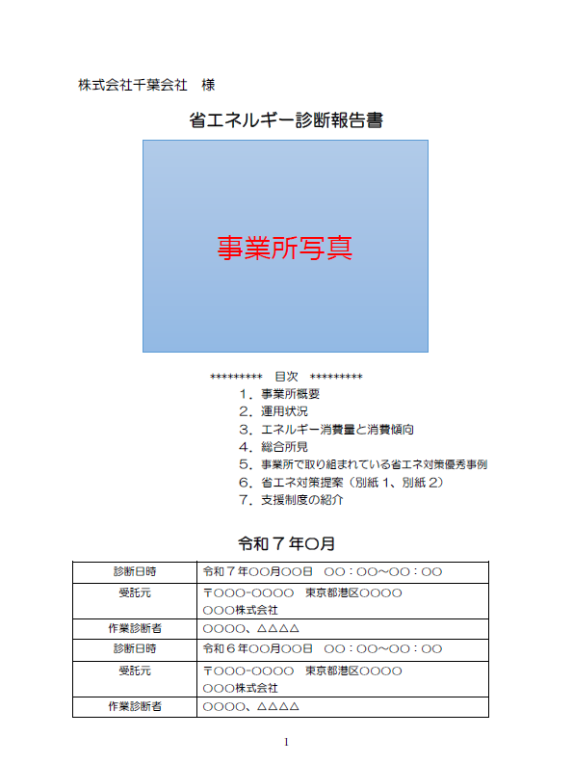
①
見本
②
③
 |  |  |  |  |  |  |  |  |  | ①省エネルギー診断報告書について
 |  |  |  |  |  |  |  |  |  | ・省エネ診断事業者から発行された診断報告書を提出してください。
 |  |  |  |  |  |  |  |  |  | ※報告書の取得等に関するご相談は、診断事業者と行ってください。
 |  |  |  |  |  |  |  |  |  | ②添付物について
 |  |  |  |  |  |  |  |  |  | ・別紙等となっている内容がある場合は、別紙も添付し提出してください。
 |  |  |  |  |  |  |  |  |  | ③記載内容について
 |  |  |  |  |  |  |  |  |  | ・事業計画書P1～2の記載に必要な情報です。

8

8

8

④
 |  |  | 領 |  |  | 収 | 書 |  | No. 000000 | ④領収書について
 |  |  |  |  |  |  |  |  | 2026年○月○日 | ・「県指定の機関」で受診した場合、領収書を提出してください。
 |  |  |  |  |  |  |  |  |  | ※省エネルギーセンター及び国指定の機関で受診した場合は提出不要です。
株式会社千葉 |  |  |  | 様 |  |  |  |  |  | （対象経費でないため。）
 |  |  |  |  |  |  |  |  |  | ⑤受診費について
 |  |  |  |  |  |  |  |  |  | ・事業計画書P3にて、忘れず計上してください。
⑤
 |  |  |  |  |  |  |  |  |  | ・対象となるのは「税抜」の額となります。
 |  |  | ￥ |  | 330,000
 |  |  |  |  |  |  |  | （税込）

 |  |  | 上記のとおり領収いたしました。
内訳
税抜金額 | ￥ | 300,000 |  |  |  |  | 2026年○月○日
押印
消費税 | ￥ | 30000 |  |  |  |  | 東京都○○区○○○○
 |  |  |  |  |  |  | ○○○○株式会社

⑥見積書
①
 |  |  |  |  |  |  |  |  |  |  | ①見積書について
 |  |  |  | 御 見 積 書 |  |  |  |  |  |  | ・原則、2者以上の見積書（本見積、相見積）を提出してください。
 |  |  |  |  |  |  |  |  |  |  | ・以下②～⑦について、本見積と相見積共に満たす必要があります。
②
 |  |  |  |  |  |  |  |  | No.20240610-005 |  | ※国内に発注又は施工できる事業者が２者以上いない場合等、相見積を取ることができ
 |  |  |  |  |  |  |  |  |  |  | ない、やむを得ない事情がある場合は事前にご相談ください。
③
 |  |  |  |  |  |  |  |  | 2026年 5月 15日 |  | （文字通り「2者以上いない場合」等に限ります。懇意の施工者へ依頼したい等、個別の
株式会社千葉 |  |  |  |  | 御中 |  |  |  |  |  | 事情は、原則、認められません。）
 |  |  |  |  |  |  |  |  |  |  | ②発行日について
 |  |  |  |  |  |  |  |  |  |  | ・発行後（申請から）3か月以内のものを提出してください。
件 名 |  | 照明及び空調更新工事 |  |  |  |  | 〒260-8667 |  |  |  | ③申請者（見積依頼者）
④
見積有効期限 |  | 見積後６０日 |  |  |  |  | 千葉県千葉市中央区市場町○-○-○ |  |  |  | ・申請者名が明記されたものにしてください。
押印
 |  |  |  |  |  |  | ○○電気株式会社 |  |  |  | ※申請者と記載の名義が異なる場合、「申請者と記載名義の結びつけができる資料」を
⑤
 |  |  |  |  |  |  |  |  |  |  | 添付等して、申請者が見積をとったことが分かるようにしてください。
御見積金額 |  |  | ￥ | 3,025,000 |  |  |  |  |  |  | ④施工者の押印
 |  |  |  |  |  |  |  |  |  |  | ・代表者印や事業所印、電子印等があるものを提出してください。
 |  |  |  |  |  |  |  |  |  |  | ⑤見積金額
⑥
⑦
No. | 項目 |  |  |  | 数量 | 単価 |  | 金額 |  | 備考 | ・合計金額が明記されたものにしてください。
1 | LED照明設備費 |  |  |  | 1式 | 1,000,000 |  | 1,000,000 |  | 内訳の通り | ※競争入札を行う必要等があり、あらかじめ、見積書の金額から補助事業費が変更する
2 | LED照明工事費 |  |  |  | 1式 | 40,000 |  | 40,000 |  | 同上 | ことが予想される場合は、事前にご相談ください。
3 | 空調設備費 |  |  |  | 1式 | 1,500,000 |  | 1,500,000 |  | 同上 | （交付決定後に事業内容を変更する場合は、別途、対応が必要になります。）
4 | 空調工事費 |  |  |  | 1式 | 150,000 |  | 150,000 |  | 同上 | ⑥補助事業費の内訳
5 | 既存設備撤去費、処分費 |  |  |  | 1式 | 60,000 |  | 60,000 |  | 同上 | ・設備費等の大項目だけでなく、個々の費目（例：設備1台の金額等）が分かるものに
 |  |  |  |  |  |  |  |  |  |  | してください。
 |  |  |  |  |  |  |  |  |  |  | ・補助対象経費及び補助対象外経費が分かるものにしてください。
 |  |  |  |  |  |  |  |  |  |  | ※次ページ「内訳の例」にある補助対象外経費の例を参考としてください。
 |  |  |  |  |  |  |  |  |  |  | ⑦別添
 |  |  |  |  |  |  |  |  |  |  | ・内訳の詳細が記載しきれない場合は、別途内訳を添付しても構いません。
 |  |  |  |  |  |  |  |  |  |  | ※次シート（ページ）「⑥見積書（内訳明細）」に続きます。

 |  |  |  |  |  |  |  |  |  |  | 【総括】
 |  |  |  |  |  |  |  |  |  |  | □ | ①2者以上の見積書（本見積、相見積）を用意した。
 |  |  |  |  |  |  |  |  |  |  | □ | ②申請から3か月内に発行されたものである。
 |  |  |  |  |  |  |  |  |  |  | □ | ③申請者名が明記されている。
小計 |  |  |  |  |  |  |  | 2,750,000 |  |  | □ | ④施工者の押印がされている。
消費税 |  |  |  |  |  |  |  | 275,000 |  |  | □ | ⑤見積金額に合計金額が明記されている。
合計 |  |  |  |  |  |  |  | 3,025,000 |  |  | □ | ⑥内訳及び補助対象経費・対象外経費の詳細が分かる。

⑥見積書（内訳明細）
②
 |  |  |  |  |  |  |  |  | ①内訳の項目（品目）について
内 訳 明 細 書 |  |  |  |  |  |  |  |  | ・個々の費目（例：設備1台の金額等）が分かる区分にしてください。
 |  |  |  |  |  |  | 〇＝補助対象経費 |  | ②数量、単価、金額について
①
 |  |  |  |  |  |  | ×＝補助対象外経費 |  | ・数量や単価が明記されたものを提出してください。
番号 | 品目 | 型番・規格 | 数量 | 単位 | 単価(円) | 金額(円) |  | 備考 | ※事業計画書P3の記入でも必要となります。
③
 | 【設備費】 |  |  |  |  |  |  |  | ・値引き等がある場合は「どの項目から引かれているか明記」するか「値引き後の金額」を記載して
1 | LEDベースライト | ABCDEFG | 20 | 台 | 50000 | 1000000 |  | ○対象 | ください。
2 | 空調設備 | hijklmn | 5 | 台 | 100000 | 500000 |  | ○対象 | ※値引きがどの項目から引かれているか明確でない場合は、事業計画書P3にて、すべて対象経費から
3 | 空調設備 | hijklmn | 10 | 台 | 100000 | 1000000 |  | ○対象 | 差し引いて計上してください。
 | 小計 |  |  |  |  | 2500000 |  |  | ③補助対象・対象外経費について
 | 【工事費】照明 |  |  |  |  |  |  |  | ・項目名や○×の記載によって、対象経費と対象外経費が分かるように記載してください。
4 | 雑材料費 |  | 1 | 式 | 5000 | 5000 |  | ○対象 | ④合計金額について
5 | 設置費 |  | 1 | 式 | 20000 | 20000 |  | ○対象 | ※例年、足し上げ漏れのある合計金額など、不正確な見積書が提出されるケースがあります。
6 | 現場管理費 |  | 1 | 式 | 15000 | 15000 |  | ○対象 | 交付額に影響があるため、ご注意ください。
 | 小計 |  |  |  |  | 40000
 | 【工事費】空調
7 | 雑材料費 |  | 1 | 式 | 30000 | 30000 |  | ○対象
8 | 設置費 |  | 1 | 式 | 100000 | 100000 |  | ○対象
9 | 現場管理費 |  | 1 | 式 | 20000 | 20000 |  | ○対象
 | 小計 |  |  |  |  | 150000

 | 【撤去費・処分費】
10 | 既存設備撤去・処分 | （照明） | 1 | 式 | 30000 | 30000 |  | ×対象外
11 | 既存設備撤去・処分 | （本店空調） | 1 | 式 | 10000 | 10000 |  | ×対象外
12 | 既存設備撤去・処分 | （山武空調） | 1 | 式 | 20000 | 20000 |  | ×対象外
 | 小計 |  |  |  |  | 60000

④
合計 |  |  |  |  |  | 2,750,000

⑦カタログ等
②
 |  |  |  |  |  |  |  | ①施工（導入）予定設備のカタログ等について
組合せ品番 | 本体品番 | ライト品番 | 定格電圧 | 定格 |  |  |  | ・エネルギー消費効率など省エネ性能等が確認できる資料を提出してください。
 |  |  |  | AC100V |  | AC200V | AC242V | ※カタログ等となってはおりますが、能力等の記載のないカタログを提出されるケースが
ABCDEFG | AG40015 | LL5200-A | 入力電流 | 0.226A |  | 0.134A | 0.112A | 多々あります。
 |  |  | 消費電力 | 26.2W |  | 26.1W | 26.1W | ※メーカーHP等にて仕様書が提供されているため、仕様書の収集・提出を推奨します。

①
 |  |  |  |  |  |  |  | ●簡易自己診断される場合の補足
 |  |  |  |  |  |  |  | ※一般的な事務所等の建屋設備の場合、定格電圧は100Vです。
 |  |  |  |  |  |  |  | ※高電圧が必要な工場等の場合、200Vの電圧が用いられている可能性があります。
 |  |  |  |  | 図番 | ABCDEFG |  | ・事業所の定格電圧をご確認の上、算定を行ってください。

 |  |  |  |  | ○○○株式会社

⑧写真
①
写真 a
①現況設備（導入前）の写真について（すべての設備）
・補助対象設備（更新前の設備）すべての写真を提出してください。
●例 「蛍光灯FLR40W型2灯」×20台、「空調」×15台（室外機15台、室内機15台構成）を更新
→蛍光灯20台、空調室外機15台、空調室内機15台
※全体、個別で移すなど工夫してください。（左の例のように、1枚で複数台を撮っても構いません。）
※設備ごとに何台あるか分かるよう、設備ごとに整理してください。

②型番等が分かる写真について
・型番等が分かる写真を添付（提出）してください。（型番（機種）ごとに1枚。）
・空調室外機と室内機のように、複数の機器で構成される設備は、すべて撮影してください。
・読み取りやすいものにしてください。（不鮮明な場合は、差戻になる可能性があります。）
●例 「蛍光灯FLR40W型2灯」「空調」を更新
→蛍光灯1枚、空調室外機1枚、空調室内機1枚

②
○○照明器具
LIGHT0000
○○○○株式会社
適合ランプ 40W×２
消費電力 86W
●型番がない設備、古びて撮影困難等の場合
・下記のような代替資料を提出してください。
→代替例1.どういった設備か把握できる写真（照明光源のメーカーやワット数の部分などの写真）
→代替例2.設備の仕様書（導入前設備の仕様書）
※⑦導入予定設備のカタログ等とは分けて、写真の代替と分かるようにまとめて提出してください。

③設備の設置場所が変わる、新たに設備を導入する場合
・導入予定箇所の現状を示す写真を添付してください。
●例 室外機の位置を移動 →設置予定箇所の写真を添付
遮熱塗装工事を予定 →施工予定箇所の写真を全て撮影して添付

②
○○○○株式会社
40W

⑨図面
■凡例
●蛍光灯FLR40W型
●空調abcdefg室内機
●空調abcdefg室外機
事務室
会議室
■平面図（本店、室内） | ①図面への図示について
 | ・更新予定の設備すべてについて、導入前後の設備の位置、型番等を記載してください。
 | ※空調室外機と室内機のように、複数の機器で構成される設備は、すべて記載してください。
①
 | ※導入前後で設備の位置が変わる場合は「導入前」「導入後」それぞれの図面を提出してください。
①
 | ②写真との関係について
 | ・写真と突合して確認できるよう、番号や記号等を振るなどして、記載してください。
 | ③対象設備とそれ以外の設備について
 | ・用いた図面等に対象設備以外の記載がある場合、対象設備が分かるように記載してください。
 | ※左の例では、申請対象外の設備に注釈を入れることで、区別がつくようにしました。
②
 | （対象設備が把握できるようにまとまっていれば、記載方法に指定はありません。）

③

写真 a

●注釈：申請対象外

■平面図（本店、屋上）

①

●注釈：申請対象外

⑩登記事項証明書・開業届
①
 |  |  |  |  |  |  |  |  |  | ①【法人】登記事項証明書について
 |  |  |  |  | 履歴事項全部証明書 |  |  |  |  | ・発行後3か月以内のものを提出してください。
 |  |  |  |  |  |  |  |  |  | ・複数のページがある場合はすべて提出してください。
千葉県千葉市中央区市場町○ー○ |  |  |  |  |  |  |  |  |  | ・登記情報の閲覧画面ではなく、登記事項証明書（履歴事項全部証明書）を提出してください。
株式会社千葉
 |  |  |  |  |  |  |  |  |  | ●【個人】事業を行っていることが分かる書類
 |  |  |  |  |  |  |  |  |  | ・開業届など、事業実態が分かるものを提出してください。
 | 会社法人等番号 |  |  | ００００－００－００００００

 | 商 号 |  |  | 株式会社千葉

 | 本 店 |  |  | 千葉県千葉市中央区市場町○ー○

 | 公告をする方法 |  |  | 官報に掲載して行う。

 | 会社成立の年月日 |  |  | 平成○○年○月○○日

 | 目 的 |  |  | １．○○○○
 |  |  |  | ２．○○○○
 |  |  |  | ３．○○○○

 | 発行可能株式総数 |  |  | ５００株

 | 発行済株式の総数 |  |  | ５００株
 | 並びに種類及び数

 | 資本金の額 |  |  | 金１０００万円

 | 株式の譲渡制限に |  |  | 当会社の株式は、取締役会の承認がなければ譲渡することができない。
 | 関する規定

 | 株式を発行する旨 |  |  | 当会社の株式については、株券を発行する。
 | の定め
 |  |  |  |  |  |  |  | 平成○年○月○日重任
 | 役員に関する事項 |  |  | 取締役 |  | 千 葉 太 郎
 |  |  |  |  |  |  |  | 平成○年○月○日登記

 |  |  |  |  |  |  |  | 平成○年○月○日重任
 |  |  |  | 取締役 |  | 市 原 花 子
 |  |  |  |  |  |  |  | 平成○年○月○日登記

 |  |  |  |  |  |  |  | 平成○年○月○日就任
 |  |  |  | 取締役 |  | 八 千 代 二 郎
 |  |  |  |  |  |  |  | 平成○年○月○日登記

 |  |  |  |  |  |  |  | 平成○年○月○日重任
 |  |  |  | 千葉県千葉市中央区市場町１ー１
 |  |  |  | 代表取締役 |  | 千 葉 太 郎 |  | 平成○年○月○日登記

 |  |  |  |  |  |  |  | 平成○年○月○日就任
 |  |  |  | 監査役 |  | 習 志 野 一 男
 |  |  |  |  |  |  |  | 平成○年○月○日登記

整理番号 チ００００００ |  |  |  |  |  |  |  |  | １／２

千葉県千葉市中央区市場町○ー○
株式会社千葉

 | 登記記録に関する |  |  | 設立
 | 事項 |  |  |  |  |  |  | 平成○年○月○日登記

二次元コード

①
職印
 |  | これは登記簿に記録されている閉鎖されていない事項の全部であることを証明
 |  | した書面である。
 |  | （○○管轄）
 |  |  |  | 令和 8年 ○月○日
 |  |  | ○○法務局○○ |  |  |  | ○ ○ ○ ○
 |  |  | 登記官

整理番号 チ００００００ |  |  |  |  |  |  |  |  | ２／２

⑪納税証明書
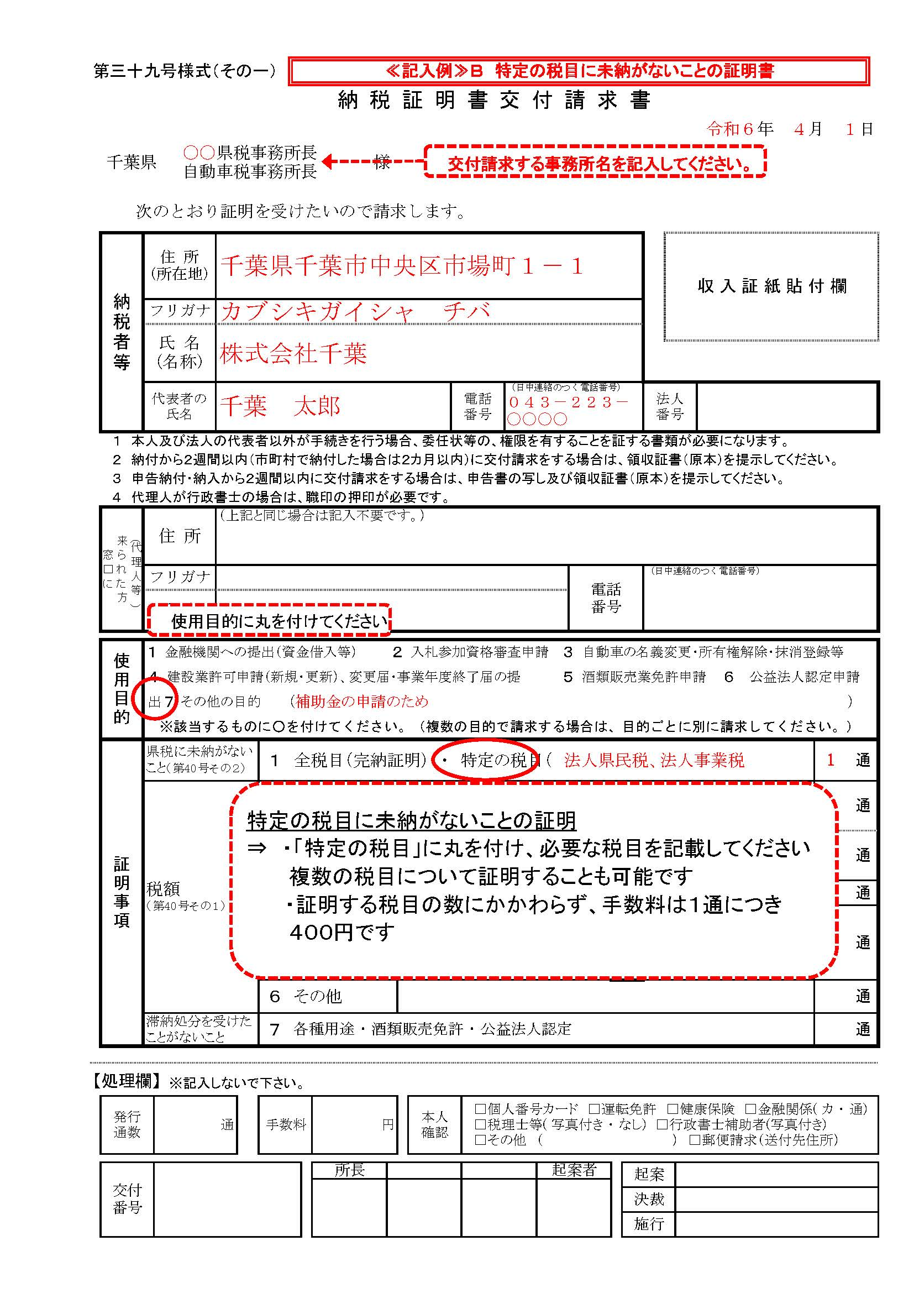
①
②
規則第４０号様式（その２） |  |  |  |  |  |  |  | ①納税証明書について
納 税 証 明 書 |  |  |  |  |  |  |  | ・【法人の場合】法人県民税、法人事業税の未納がないことの証明書を提出してください。
 |  |  |  |  |  |  |  | ・【個人の場合】個人県民税、個人事業税の未納がないことの証明書を提出してください。
 |  |  |  |  |  |  |  | ・発行後3か月以内のものを提出してください。
 |  |  |  |  |  |  |  | ・非課税事業のみを行う場合、非課税の根拠となる書面を代替書類として提出してください。
 |  |  |  |  | 住所又は所在地 |  |  | →代替例.定款、寄付行為
 |  |  |  |  |  | ○○市 ○○ ○ー○
 |  |  |  |  |  |  |  | ●補足：納期の到来した税があり、納期限を過ぎた未納がない場合
 |  |  |  |  | 氏名又は名称 |  |  | ・「滞納額がないことの証明」を取得して提出してください。
 |  |  |  |  |  | 株式会社 ○○ |  | ※「未納の税目がありません」から「滞納はありません」等の文言へ変わった証明になります。
【個人の場合】
氏名又は名称
○○ ○○（個人名）
 |  |  |  |  |  |  |  | ②納税証明書の取得について
 |  |  |  |  |  |  |  | ・住所又は事業地（千葉県内）を管轄する県税事務所にて取得してください。
 |  |  |  |  |  |  |  | ※取得に関する不明点は、県税事務所へお問い合わせください。

【全税目（完納証明）の場合】
県税について未納の税額はありません。
（県が賦課徴収する国税及び市町村税を含む。）
 |  |  | 法人県民税，法人事業税について未納の税目はありません。 |  |  |  |  | ■千葉県HP：車検用（継続検査・構造等変更検査用）以外の納税証明書の交付請求について
 |  |  |  |  |  |  |  | https://www.pref.chiba.lg.jp/zeimu/aramashi/syoumei02.html#b02
 |  |  |  |  |  |  |  | ■千葉県HP：県税事務所
 |  |  |  |  |  |  |  | https://www.pref.chiba.lg.jp/zeimu/jimusho/index.html

 | （備考） |  |  |  |  |  |  | ■補足：税の管轄について
 | 法人事業税には地方法人特別税及び特別法人事業税を含む |  |  |  |  |  |  | 税目 | 管轄
 |  |  |  |  |  |  |  | 法人県民税 | 県税事務所
 |  |  |  |  |  |  |  | 法人事業税
 |  |  |  |  |  |  |  | 個人県民税 | 市区町村
 |  |  |  |  |  |  |  | 個人事業税 | 県税事務所
 |  |  |  |  |  |  |  | ※個人県民税は、市区町村での発行になります。お問合せは各市区町村へ行ってください。
 | 第 ００００００ 号
 |  |  |  | 上記のとおり相違ないことを証明します。 |  |  |  | ③必要書類と異なる納税証明書等について
 |  | 令和 8年○月○日 |  |  |  |  |  | ・例年、指定の県税納税証明書以外のものを提出されるケースが多々あります。ご注意ください。
公印
 |  |  |  |  |  |  |  | ※不可例：国税、市町村税（前述②の市区町村管轄の個人県民税を除く。）
 |  |  |  |  |  |  | 千葉県○○県税事務所長 | ・納付書（領収書）等は、未納がないことを証明できません。納税証明書を取得してください。
 |  |  |  |  |  |  |  | （納付1回分しか確認できず、未納がないか確認できないため。）

⑫確定申告書等
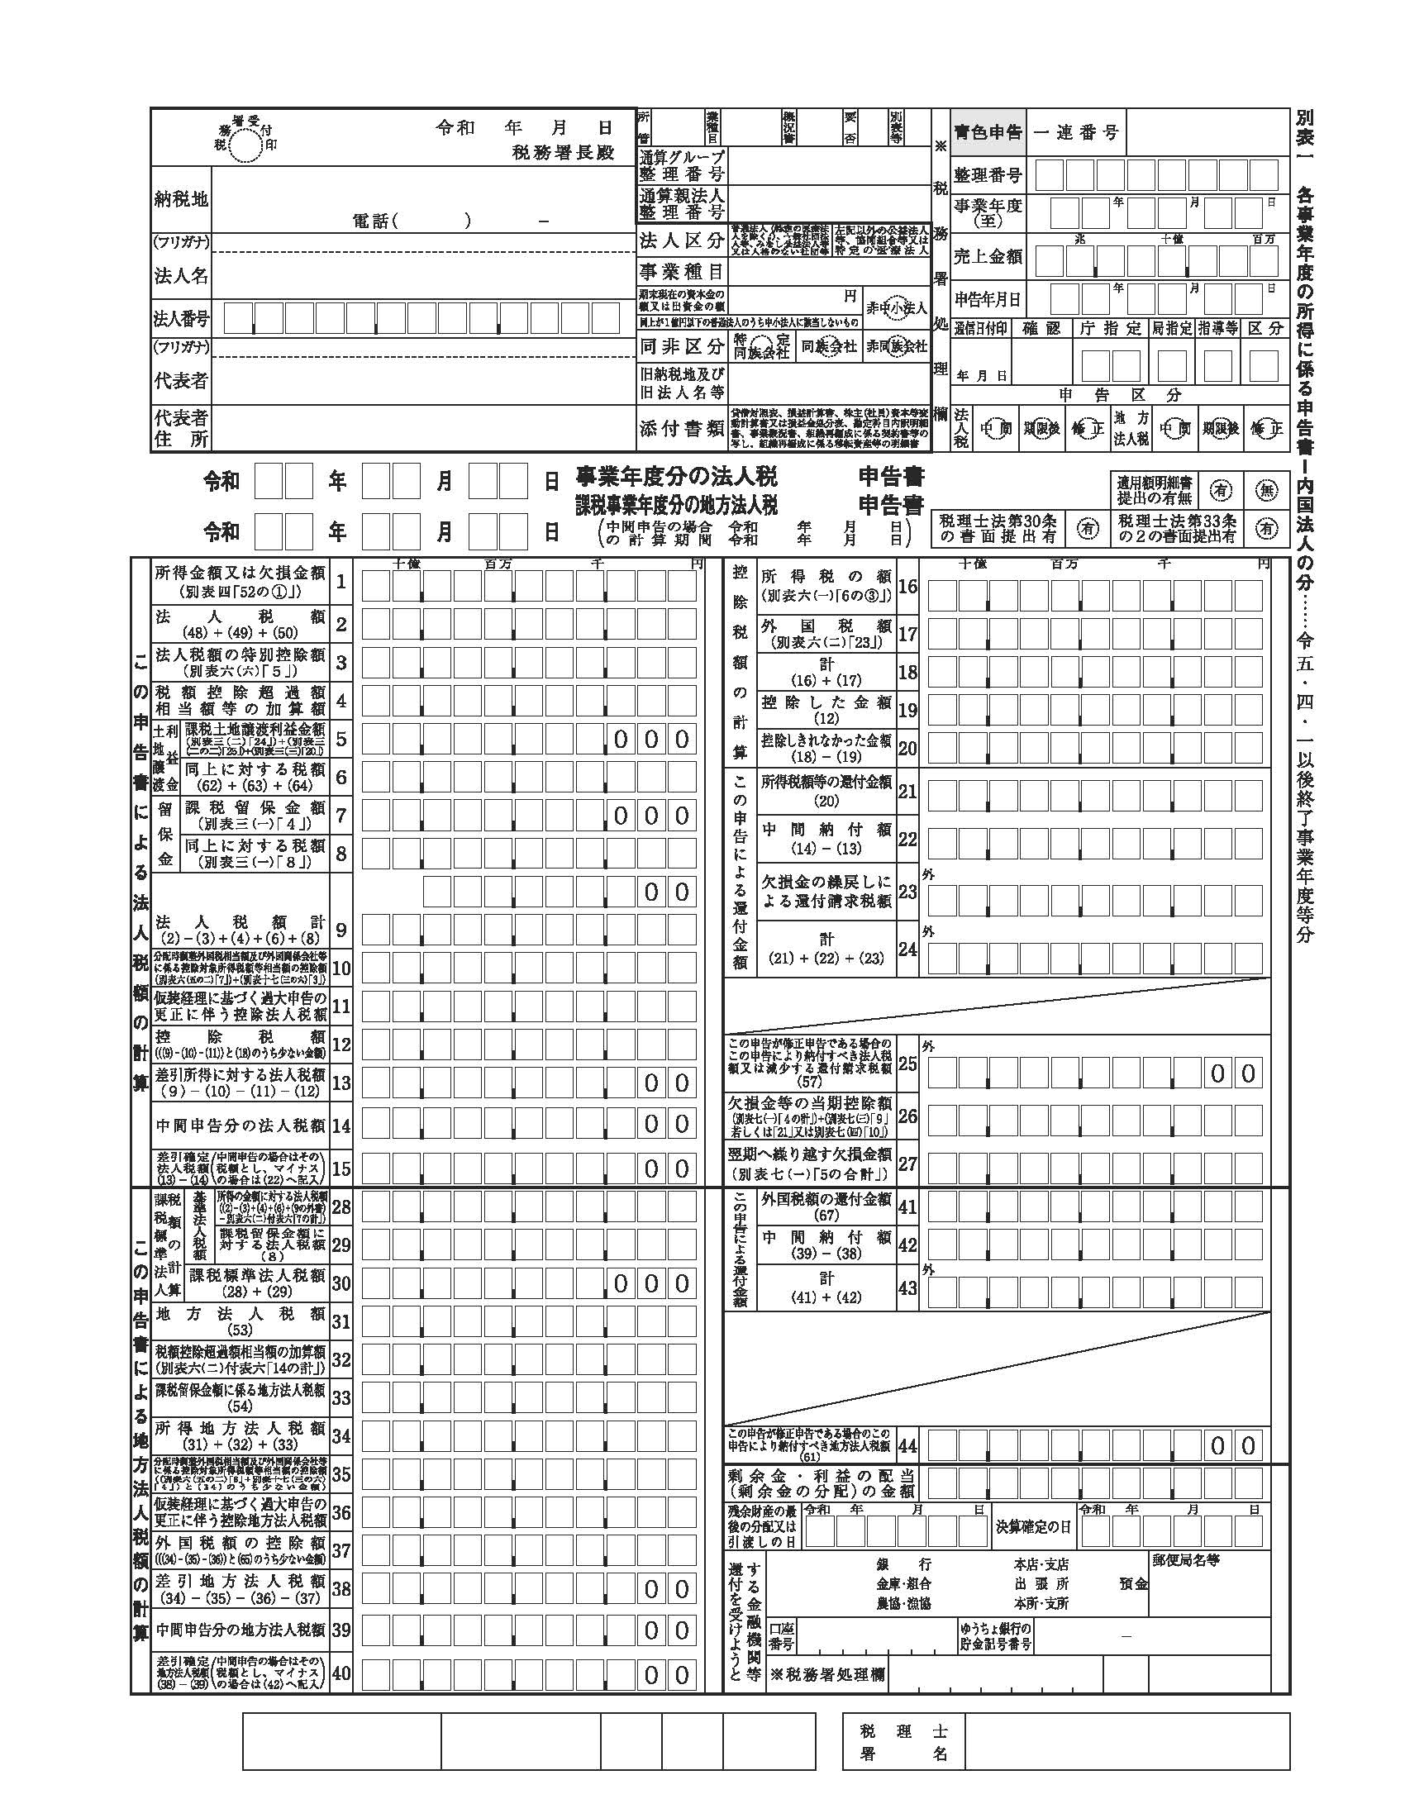
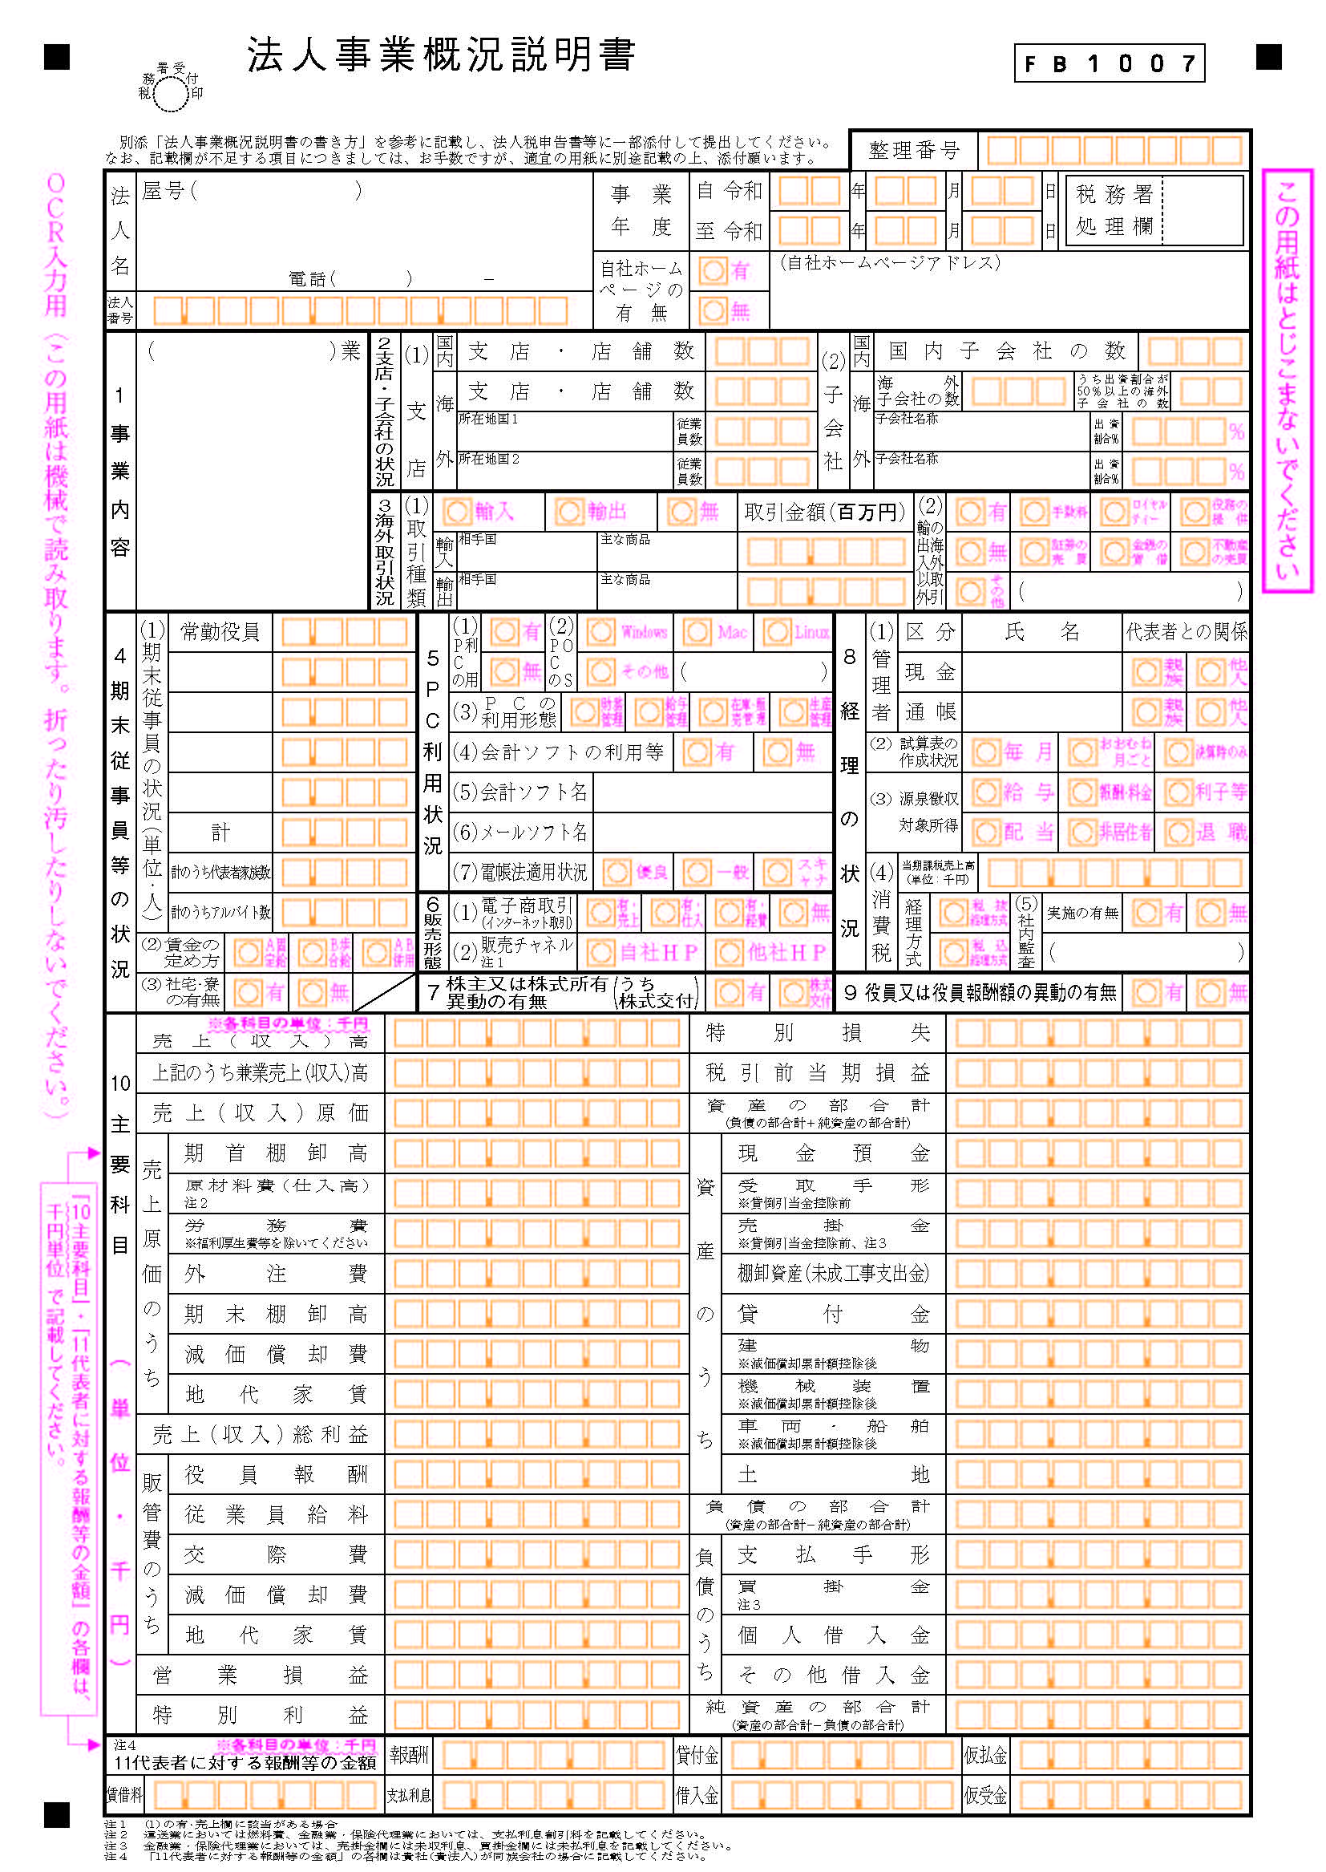
 |  |  |  | ①確定申告書等（直近１年分）について
貸 借 対 照 表 |  |  |  | ・各々、下記の書類すべてを提出してください。（いずれか一つではありません。）
 |  |  |  | 【法人】確定申告書別表１
 |  |  |  | 【法人】法人事業概況説明書
科 目 | 金 額 | 科 目 | 金 額 | 【法人】貸借対照表及び損益計算書
【資産の部】 |  | 【負債の部】 |  | 【個人】確定申告書B
流 動 資 産 | 000,000,000 | 流 動 負 債 | 000,000,000 | 【個人・青色申告者】青色申告決算書
現 金 | 000,000,000 | 買 掛 金 | 000,000,000 | 【個人・白色申告者】収支内訳書
預 金 | 000,000,000 | 未 払 金 | 000,000,000 | ・確定申告がない法人は、下記の代替書類を提出してください。
【書類例】以下略
 |  |  |  | 【代替】財務状況の分かる書面（【代替元】確定申告書別表１、貸借対照表及び損益計算書）
 |  |  |  | 【代替】常時使用する従業員数の分かる資料（【代替元】法人事業概況説明書）
 |  |  |  | ※従業員数の分かる資料は事業計画書P1の確認に用い、考え方はそちらに準じます。 | ④事業計画書P1!Z26

損 益 計 算 書 |  |  |  | ●提出例
 |  |  |  | 【確定申告をしている法人】確定申告書別表１、法人事業概況説明書、貸借対照表及び損益計算書
 |  |  |  | 【確定申告がない法人】決算書（財務諸表等）、従業員名簿（法人全体）
科 目 |  | 金 額 |  | 【個人の青色申告者】確定申告書B、青色申告決算書
売上高 |  | 000,000,000 |  | 【個人の白色申告者】確定申告書B、収支内訳書
売上原価 |  | 000,000,000
売上総利益 |  | 000,000,000
【書類例】以下略

⑯CO2CO2スマート宣言
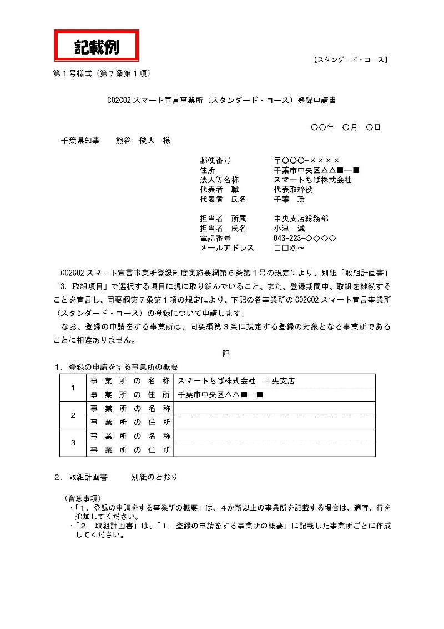
②
 |  |  |  |  |  |  |  |  |  |  | ①CO2CO2スマート宣言事業所登録通知について
 |  |  |  |  |  |  |  |  |  | 温対第０００号 | ・登録通知を提出してください。
 |  |  |  |  |  |  |  |  |  | 令和○年○月○日 | ※通知の紛失や再発行等、登録通知そのものに関するご相談は担当部署へお問合せください。

株式会社千葉 |  |  |  |  |  |  |  |  |  |  | ■千葉県HP：CO2CO2（コツコツ）スマート宣言事業所登録制度
 | 代表取締役 千葉 太郎 様 |  |  |  |  |  |  |  |  |  | https://www.pref.chiba.lg.jp/shigen/chikyuukankyou/co2co2smart/office/index.html
公印
①
 |  |  |  |  |  |  | 千葉県環境生活部温暖化対策推進課○ |  |  |  | ②登録通知が未到着の場合
 |  |  |  |  |  |  |  |  |  |  | ・登録申請中の場合は登録申請書一式を提出してください。
 |  |  |  | CO2CO2スマート宣言事業所（スタンダード・コース） |  |  |  |  |  |  | 【代替】「登録申請書」及び「取組計画書」
 |  |  |  | 登録について（通知）
 |  |  |  |  |  |  |  |  |  |  | ③登録事業所について
 | このたびはCO2CO2スマート宣言事業所登録制度（スタンダード・コース）へ の登録申請をいただきありがとうございます。 |  |  |  |  |  |  |  |  |  | ・補助対象の事業所は登録を行う必要があります。（登録されていない事業所は補助対象となりません。）
 |  |  |  |  |  |  |  |  |  |  | ※複数の事業所について補助申請を行う場合は、すべて登録するよう注意してください。
 | 申請のあった事業所について、 CO2CO2 スマート宣言事業所登録制度実施要綱 第 ○ 条第 ○ 項の規定により下記のとおり登録しましたので、同条第 ○ 項の規定 により通知します。

③
 |  |  |  |  |  | 記
 |  | １ 登 録 日 |  |  | 令和○年○月○日
 |  | ２ 登録有効期限 |  |  | 令和○年○月○日
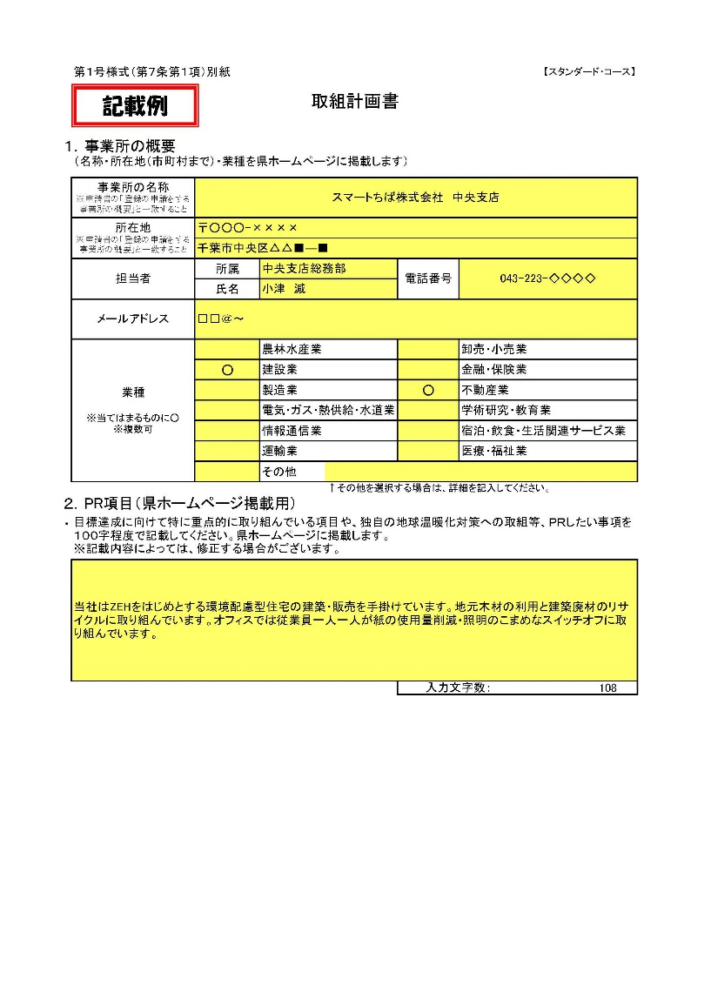
 |  | ３ 登録内容
②
 |  |  | 事業所の名称 |  |  |  |  |  | 登録番号
 |  |  | 本店 |  |  |  |  |  | ○ー○○○○ー○
 |  |  | 山武事業所 |  |  |  |  |  | ○ー○○○○ー○

 |  |  |  |  |  |  |  | ＜担当＞
 |  |  |  |  |  |  |  | 千葉県環境生活部温暖化対策推進課

⑤

⑥

